Static_Map
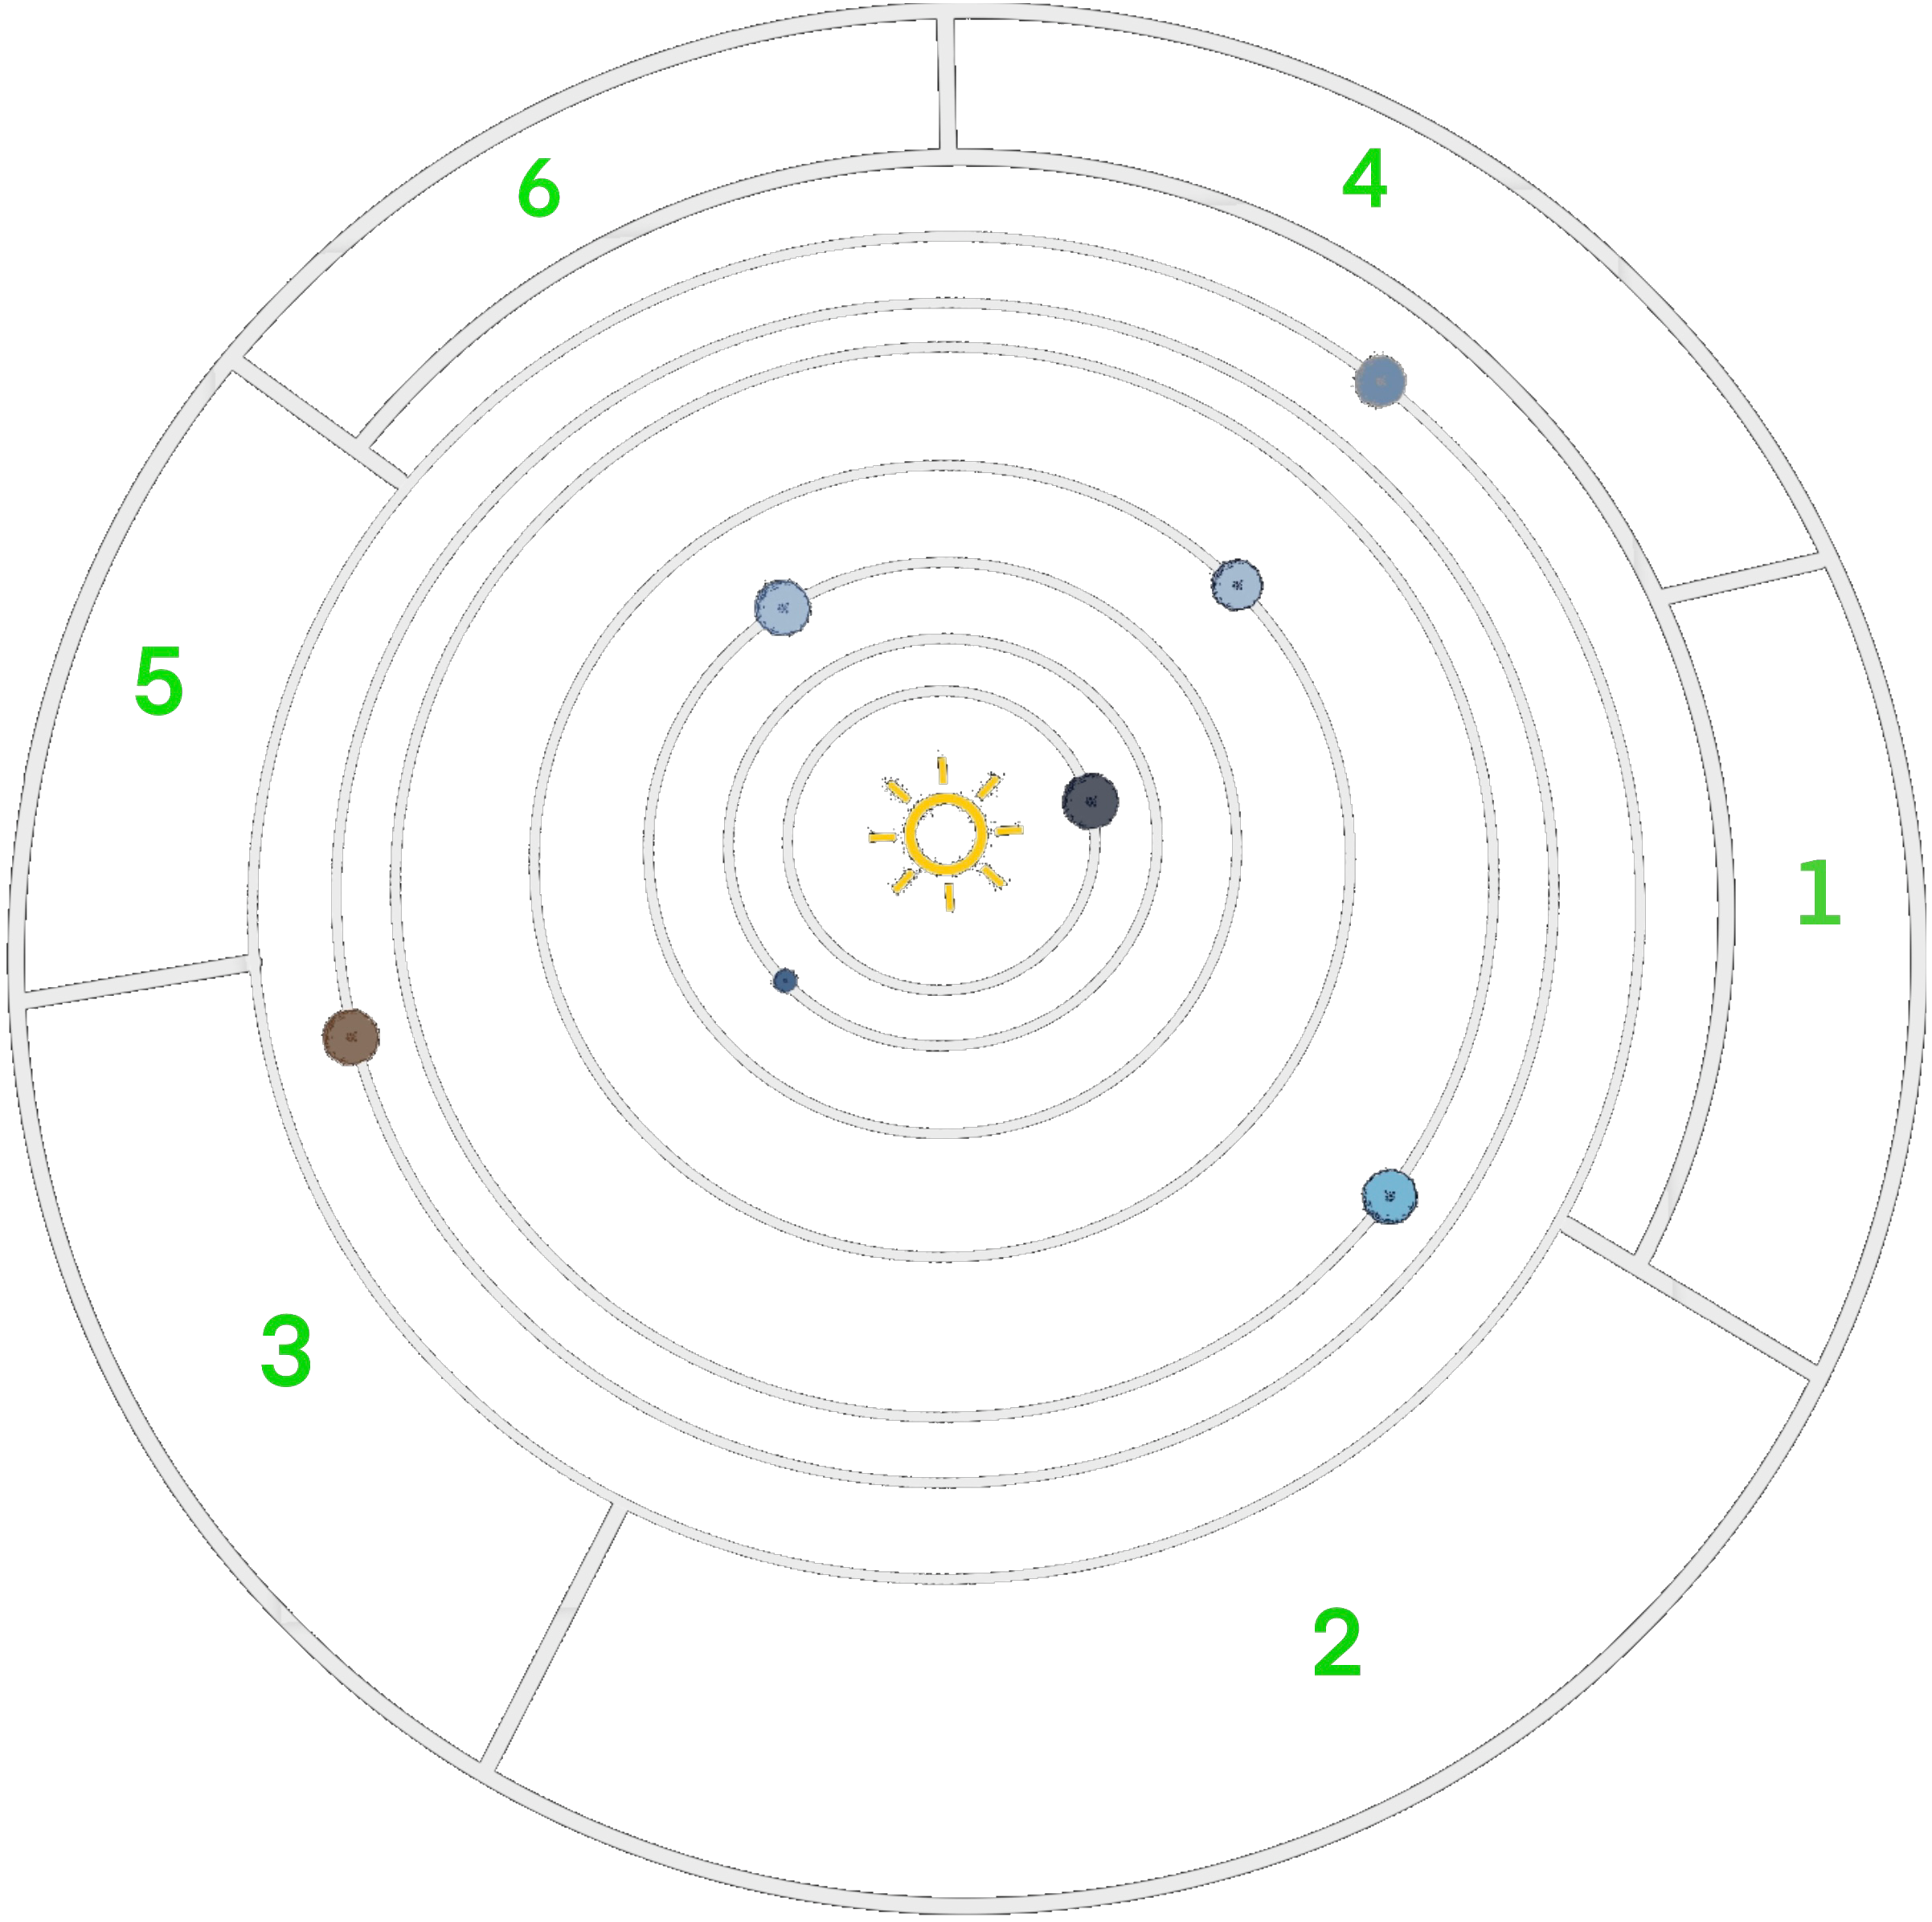
 | y | 0 | 1 | 2 | 3 | 4 | 5 | 6 | 7 | 8 | 9 | 10 | 11 | 12 | 13 | 14 | 15 | 16 | 17
x
89 |  | 0 | 0 | 0 | 0 | 0 | 0 | 0 | 0 | 0 | 0 | 0 | 0 | 0 | 0 | 0 | 0 | 0 | 0
88 |  | 0 | 0 | 0 | 0 | 0 | 0 | 0 | 0 | 0 | 0 | 0 | 0 | 0 | 0 | 0 | 0 | 0 | 0
87 |  | 0 | 0 | 0 | 0 | 0 | 0 | 0 | 0 | 0 | 0 | 0 | 0 | 0 | 0 | 0 | 0 | 0 | 0
86 |  | 0 | 0 | 0 | 0 | 0 | 0 | 0 | 0 | 0 | 0 | 0 | 0 | 0 | 0 | 0 | 0 | 0 | 0
85 |  | 0 | 0 | 0 | 0 | 0 | 0 | 0 | 0 | 0 | 0 | 0 | 0 | 0 | 0 | 0 | 0 | 0 | 0
84 |  | 0 | 0 | 0 | 0 | 0 | 0 | 0 | 0 | 0 | 0 | 0 | 0 | 0 | 0 | 0 | 0 | 0 | 0
83 |  | 0 | 0 | 0 | 0 | 0 | 0 | 0 | 0 | 0 | 0 | 0 | 0 | 0 | 0 | 0 | 0 | 0 | 0
82 |  | 0 | 0 | 0 | 0 | 0 | 0 | 0 | 0 | 0 | 0 | 0 | 0 | 0 | 0 | 0 | 0 | 0 | 0
81 |  | 0 | 0 | 0 | 0 | 0 | 0 | 0 | 0 | 0 | 0 | 0 | 0 | 0 | 0 | 0 | 0 | 0 | 0
80 |  | 0 | 0 | 0 | 0 | 0 | 0 | 0 | 0 | 0 | 0 | 0 | 0 | 0 | 0 | 0 | 0 | 0 | 0
79 |  | 0 | 0 | 0 | 0 | 0 | 0 | 0 | 0 | 0 | 0 | 0 | 0 | 0 | 0 | 0 | 0 | 0 | 0
78 |  | 0 | 0 | 0 | 0 | 0 | 0 | 0 | 0 | 0 | 0 | 0 | 0 | 0 | 0 | 0 | 0 | 0 | 0
77 |  | 0 | 0 | 0 | 0 | 0 | 0 | 0 | 0 | 0 | 0 | 0 | 0 | 0 | 0 | 0 | 0 | 0 | 0
76 |  | 0 | 0 | 0 | 0 | 0 | 0 | 0 | 0 | 0 | 0 | 0 | 0 | 0 | 0 | 0 | 0 | 0 | 0
75 |  | 0 | 0 | 0 | 0 | 0 | 0 | 0 | 0 | 0 | 0 | 0 | 0 | 0 | 0 | 0 | 0 | 0 | 0
74 |  | 0 | 0 | 0 | 0 | 0 | 0 | 0 | 0 | 0 | 0 | 0 | 0 | 0 | 0 | 0 | 0 | 0 | 0
73 |  | 0 | 0 | 0 | 0 | 0 | 0 | 0 | 0 | 0 | 0 | 0 | 0 | 0 | 0 | 0 | 0 | 0 | 0
72 |  | 0 | 0 | 0 | 0 | 0 | 0 | 0 | 0 | 0 | 0 | 0 | 0 | 0 | 0 | 0 | 0 | 0 | 0
71 |  | 0 | 0 | 0 | 0 | 0 | 0 | 0 | 0 | 0 | 0 | 0 | 0 | 0 | 0 | 0 | 0 | 0 | 0
70 |  | 0 | 0 | 0 | 0 | 0 | 0 | 0 | 0 | 0 | 0 | 0 | 0 | 0 | 0 | 0 | 0 | 0 | 0
69 |  | 0 | 0 | 0 | 0 | 0 | 0 | 0 | 0 | 0 | 0 | 0 | 0 | 0 | 0 | 0 | 0 | 0 | 0
68 |  | 0 | 0 | 0 | 0 | 0 | 0 | 0 | 0 | 0 | 0 | 0 | 0 | 0 | 0 | 0 | 0 | 0 | 0
67 |  | 0 | 0 | 0 | 0 | 0 | 0 | 0 | 0 | 0 | 0 | 0 | 0 | 0 | 0 | 0 | 0 | 0 | 0
66 |  | 0 | 0 | 0 | 0 | 0 | 0 | 0 | 0 | 0 | 0 | 0 | 0 | 0 | 0 | 0 | 0 | 0 | 0
65 |  | 0 | 0 | 0 | 0 | 0 | 0 | 0 | 0 | 0 | 0 | 0 | 0 | 0 | 0 | 0 | 0 | 0 | 0
64 |  | 0 | 0 | 0 | 0 | 0 | 0 | 0 | 0 | 0 | 0 | 0 | 0 | 0 | 0 | 0 | 0 | 0 | 0
63 |  | 0 | 0 | 0 | 0 | 0 | 0 | 0 | 0 | 0 | 0 | 0 | 0 | 0 | 0 | 0 | 0 | 0 | 0
62 |  | 0 | 0 | 0 | 0 | 0 | 0 | 0 | 0 | 0 | 0 | 0 | 0 | 0 | 0 | 0 | 0 | 0 | 0
61 |  | 0 | 0 | 0 | 0 | 0 | 0 | 0 | 0 | 0 | 0 | 0 | 0 | 0 | 0 | 0 | 0 | 0 | 0
60 |  | 0 | 0 | 0 | 0 | 0 | 0 | 0 | 0 | 0 | 0 | 0 | 0 | 0 | 0 | 0 | 0 | 0 | 0
59 |  | 0 | 0 | 0 | 0 | 0 | 0 | 0 | 0 | 0 | 0 | 0 | 0 | 0 | 0 | 0 | 0 | 0 | 0
58 |  | 0 | 0 | 0 | 0 | 0 | 0 | 0 | 0 | 0 | 0 | 0 | 0 | 0 | 0 | 0 | 0 | 0 | 0
...

